入力シート
熱中症対策に資する現場管理費補正の試行要領（企業庁） 報告様式入力シート

①このファイルは2021年４月１日～2030年３月31日までの間に実施される工事に対応しています。
②このファイルは工期が２年間（24か月）ある工事まで対応できます。工期がそれ以上になる場合は、ファイルを複写し、真夏日等を集計してください。
③黄色着色してあるセルに必要事項を記入してください。
④入力が必要な箇所以外は保護がかけられているため、選択できません。
⑤吹出しに記載されている注意事項をよく読み、記入してください。

工事名が変更となった場合は、随時変更してください。
契約工期が変更となった場合は、変更後の工期に修正してください。
「対象期間」は、現場着手日（現場事務所の設置、起工測量、資機材の搬入または仮設工事等を開始した日）から、現場完成日（現場事務所の撤去、後片付け、現場の清掃等が完了した日）までの日付とし、工期末日の20日前の日付を入力してください。
 | 工事名 | 令和〇年度 〇〇〇工事
 | 工事場所 | ○○市 〇〇地付近
 | 契約工期 | 西暦 | 2021 | 年 | 4 | 月 | 1 | 日 | ～ | 2022 | 年 | 3 | 月 | 30 | 日
 | 対象期間 | 西暦 | 2021 | 年 | 4 | 月 | 1 | 日 | ～ | 2022 | 年 | 3 | 月 | 30 | 日

各年度で夏季休暇は３日間は対象期間から控除されます。
また、年末年始は12/29～1/3までの６日間を控除します。
夏季休暇を取得しない場合は、記入する必要はありません。
１年以上実施する工事において、２年目以降夏季休暇を取得する場合は、２年目の夏季休暇欄に取得日を記載してください。
 | 1年目 | 夏季休暇１日目 |  |  |  |  |  | 西暦 |  |  | 年 |  | 月 |  | 日
 |  | 夏季休暇２日目 |  |  |  |  |  | 西暦 |  |  | 年 |  | 月 |  | 日
 |  | 夏季休暇３日目 |  |  |  |  |  | 西暦 |  |  | 年 |  | 月 |  | 日
 | 2年目 | 夏季休暇１日目 |  |  |  |  |  | 西暦 |  |  | 年 |  | 月 |  | 日
 |  | 夏季休暇２日目 |  |  |  |  |  | 西暦 |  |  | 年 |  | 月 |  | 日
 |  | 夏季休暇３日目 |  |  |  |  |  | 西暦 |  |  | 年 |  | 月 |  | 日
気温の標高差補正がない場合は、記入しないでください。
 | 気温の標高差補正有の場合 | 標高差 |  |  |  | m | より |  | 0 |  | → | 0.0 |  |  | ℃

 | 契約工期 | 2021-04-01 |  |  |  |  |  |  | ～ |  | 2022-03-30

 | 対象期間 | 2021-04-01 |  |  |  |  |  |  | ～ |  | 2022-03-30

別紙１真夏日
 | 真夏日 計測結果 |  |  |  |  |  |  |  |  | 別紙１
工事名 |  | 令和〇年度 〇〇〇工事

印刷時にページを指定してください。
印刷時にページを指定してください。
印刷時にページを指定してください。
工事場所 |  | ○○市 〇〇地付近

 | 2021-04-01 |  |  | ～ |  |  |  |  |  |  | 2021-05-01 |  |  | ～ | 2021-05-31 |  |  |  |  |  | 2021-06-01 |  |  | ～ | 2021-06-30 |  |  |  |  |  | 2021-07-01 |  |  | ～ | 2021-07-31 |  |  |  |  |  | 2021-08-01 |  |  | ～ | 2021-08-31 |  |  |  |  |  | 2021-09-01 |  |  | ～ | 2021-09-30 |  |  |  |  |  | 2021-10-01 |  |  | ～ | 2021-10-31 |  |  |  |  |  | 2021-11-01 |  |  | ～ | 2021-11-30 |  |  |  |  |  | 2021-12-01 |  |  | ～ | 2021-12-31 |  |  |  |  |  | 2022-01-01 |  |  | ～ | 2022-01-31 |  |  |  |  |  | 2022-02-01 |  |  | ～ | 2022-02-28 |  |  |  |  |  | 2022-03-01 |  |  | ～ | 2022-03-30 |  |  |  |  |  |  |  |  | ～ |  |  |  |  |  |  |  |  |  | ～ |  |  |  |  |  |  |  |  |  | ～ |  |  |  |  |  |  |  |  |  | ～ |  |  |  |  |  |  |  |  |  | ～
 | 曜日 | 日付 | 休工日 | 真夏日 | 気温 暑さ指数 計測結果 | 気温 (標高補正後) | 除外 期間 | 備考 (除外理由等) | 当 月 |  | 曜日 | 日付 | 休工日 | 真夏日 | 気温 暑さ指数 計測結果 | 気温 (標高補正後) | 除外 期間 | 備考 (除外理由等) | 当 月 |  | 曜日 | 日付 | 休工日 | 真夏日 | 気温 暑さ指数 計測結果 | 気温 (標高補正後) | 除外 期間 | 備考 (除外理由等) | 当 月 |  | 曜日 | 日付 | 休工日 | 真夏日 | 気温 暑さ指数 計測結果 | 気温 (標高補正後) | 除外 期間 | 備考 (除外理由等) | 当 月 |  | 曜日 | 日付 | 休工日 | 真夏日 | 気温 暑さ指数 計測結果 | 気温 (標高補正後) | 除外 期間 | 備考 (除外理由等) | 当 月 |  | 曜日 | 日付 | 休工日 | 真夏日 | 気温 暑さ指数 計測結果 | 気温 (標高補正後) | 除外 期間 | 備考 (除外理由等) | 当 月 |  | 曜日 | 日付 | 休工日 | 真夏日 | 気温 暑さ指数 計測結果 | 気温 (標高補正後) | 除外 期間 | 備考 (除外理由等) | 当 月 |  | 曜日 | 日付 | 休工日 | 真夏日 | 気温 暑さ指数 計測結果 | 気温 (標高補正後) | 除外 期間 | 備考 (除外理由等) | 当 月 |  | 曜日 | 日付 | 休工日 | 真夏日 | 気温 暑さ指数 計測結果 | 気温 (標高補正後) | 除外 期間 | 備考 (除外理由等) | 当 月 |  | 曜日 | 日付 | 休工日 | 真夏日 | 気温 暑さ指数 計測結果 | 気温 (標高補正後) | 除外 期間 | 備考 (除外理由等) | 当 月 |  | 曜日 | 日付 | 休工日 | 真夏日 | 気温 暑さ指数 計測結果 | 気温 (標高補正後) | 除外 期間 | 備考 (除外理由等) | 当 月 |  | 曜日 | 日付 | 休工日 | 真夏日 | 気温 暑さ指数 計測結果 | 気温 (標高補正後) | 除外 期間 | 備考 (除外理由等) | 当 月 |  | 曜日 | 日付 | 休工日 | 真夏日 | 気温 暑さ指数 計測結果 | 気温 (標高補正後) | 除外 期間 | 備考 (除外理由等) | 当 月 |  | 曜日 | 日付 | 休工日 | 真夏日 | 気温 暑さ指数 計測結果 | 気温 (標高補正後) | 除外 期間 | 備考 (除外理由等) | 当 月 |  | 曜日 | 日付 | 休工日 | 真夏日 | 気温 暑さ指数 計測結果 | 気温 (標高補正後) | 除外 期間 | 備考 (除外理由等) | 当 月 |  | 曜日 | 日付 | 休工日 | 真夏日 | 気温 暑さ指数 計測結果 | 気温 (標高補正後) | 除外 期間 | 備考 (除外理由等) | 当 月 |  | 曜日 | 日付 | 休工日 | 真夏日 | 気温 暑さ指数 計測結果 | 気温 (標高補正後) | 除外 期間 | 備考 (除外理由等) | 当 月
入力時にコピー＆ペーストをしないでください。データが壊れ、正しく表示されなくなります。
入力時にコピー＆ペーストをしないでください。データが壊れ、正しく表示されなくなります。
入力時にコピー＆ペーストをしないでください。データが壊れ、正しく表示されなくなります。
入力時にコピー＆ペーストをしないでください。データが壊れ、正しく表示されなくなります。
入力時にコピー＆ペーストをしないでください。データが壊れ、正しく表示されなくなります。
入力時にコピー＆ペーストをしないでください。データが壊れ、正しく表示されなくなります。
入力時にコピー＆ペーストをしないでください。データが壊れ、正しく表示されなくなります。
入力時にコピー＆ペーストをしないでください。データが壊れ、正しく表示されなくなります。
入力時にコピー＆ペーストをしないでください。データが壊れ、正しく表示されなくなります。
入力時にコピー＆ペーストをしないでください。データが壊れ、正しく表示されなくなります。
入力時にコピー＆ペーストをしないでください。データが壊れ、正しく表示されなくなります。
入力時にコピー＆ペーストをしないでください。データが壊れ、正しく表示されなくなります。
入力時にコピー＆ペーストをしないでください。データが壊れ、正しく表示されなくなります。
入力時にコピー＆ペーストをしないでください。データが壊れ、正しく表示されなくなります。
入力時にコピー＆ペーストをしないでください。データが壊れ、正しく表示されなくなります。
入力時にコピー＆ペーストをしないでください。データが壊れ、正しく表示されなくなります。
入力時にコピー＆ペーストをしないでください。データが壊れ、正しく表示されなくなります。
入力時にコピー＆ペーストをしないでください。データが壊れ、正しく表示されなくなります。
入力時にコピー＆ペーストをしないでください。データが壊れ、正しく表示されなくなります。
入力時にコピー＆ペーストをしないでください。データが壊れ、正しく表示されなくなります。
入力時にコピー＆ペーストをしないでください。データが壊れ、正しく表示されなくなります。
入力時にコピー＆ペーストをしないでください。データが壊れ、正しく表示されなくなります。
入力時にコピー＆ペーストをしないでください。データが壊れ、正しく表示されなくなります。
入力時にコピー＆ペーストをしないでください。データが壊れ、正しく表示されなくなります。
入力時にコピー＆ペーストをしないでください。データが壊れ、正しく表示されなくなります。
入力時にコピー＆ペーストをしないでください。データが壊れ、正しく表示されなくなります。
入力時にコピー＆ペーストをしないでください。データが壊れ、正しく表示されなくなります。
入力時にコピー＆ペーストをしないでください。データが壊れ、正しく表示されなくなります。
入力時にコピー＆ペーストをしないでください。データが壊れ、正しく表示されなくなります。
入力時にコピー＆ペーストをしないでください。データが壊れ、正しく表示されなくなります。
入力時にコピー＆ペーストをしないでください。データが壊れ、正しく表示されなくなります。
入力時にコピー＆ペーストをしないでください。データが壊れ、正しく表示されなくなります。
入力時にコピー＆ペーストをしないでください。データが壊れ、正しく表示されなくなります。
入力時にコピー＆ペーストをしないでください。データが壊れ、正しく表示されなくなります。
入力時にコピー＆ペーストをしないでください。データが壊れ、正しく表示されなくなります。
入力時にコピー＆ペーストをしないでください。データが壊れ、正しく表示されなくなります。
入力時にコピー＆ペーストをしないでください。データが壊れ、正しく表示されなくなります。
入力時にコピー＆ペーストをしないでください。データが壊れ、正しく表示されなくなります。
入力時にコピー＆ペーストをしないでください。データが壊れ、正しく表示されなくなります。
入力時にコピー＆ペーストをしないでください。データが壊れ、正しく表示されなくなります。
入力時にコピー＆ペーストをしないでください。データが壊れ、正しく表示されなくなります。
入力時にコピー＆ペーストをしないでください。データが壊れ、正しく表示されなくなります。
入力時にコピー＆ペーストをしないでください。データが壊れ、正しく表示されなくなります。
入力時にコピー＆ペーストをしないでください。データが壊れ、正しく表示されなくなります。
入力時にコピー＆ペーストをしないでください。データが壊れ、正しく表示されなくなります。
入力時にコピー＆ペーストをしないでください。データが壊れ、正しく表示されなくなります。
入力時にコピー＆ペーストをしないでください。データが壊れ、正しく表示されなくなります。
入力時にコピー＆ペーストをしないでください。データが壊れ、正しく表示されなくなります。
入力時にコピー＆ペーストをしないでください。データが壊れ、正しく表示されなくなります。
入力時にコピー＆ペーストをしないでください。データが壊れ、正しく表示されなくなります。
 | 木 | 2021-04-01 |  |  |  |  |  |  | 対象期間 日数 | 30日 | 土 | 2021-05-01 |  |  |  |  |  |  | 対象期間 日数 | 31日 | 火 | 2021-06-01 |  |  |  |  |  |  | 対象期間 日数 | 30日 | 木 | 2021-07-01 |  |  |  |  |  |  | 対象期間 日数 | 31日 | 日 | 2021-08-01 |  |  |  |  |  |  | 対象期間 日数 | 31日 | 水 | 2021-09-01 |  |  |  |  |  |  | 対象期間 日数 | 30日 | 金 | 2021-10-01 |  |  |  |  |  |  | 対象期間 日数 | 31日 | 月 | 2021-11-01 |  |  |  |  |  |  | 対象期間 日数 | 30日 | 水 | 2021-12-01 |  |  |  |  |  |  | 対象期間 日数 | 28日 | 土 | 2022-01-01 |  |  |  |  |  |  | 対象期間 日数 | 28日 | 火 | 2022-02-01 |  |  |  |  |  |  | 対象期間 日数 | 28日 | 火 | 2022-03-01 |  |  |  |  |  |  | 対象期間 日数 | 30日 |  |  |  |  |  |  |  |  | 対象期間 日数 | 0日 |  |  |  |  |  |  |  |  | 対象期間 日数 | 0日 |  |  |  |  |  |  |  |  | 対象期間 日数 | 0日 |  |  |  |  |  |  |  |  | 対象期間 日数 | 0日 |  |  |  |  |  |  |  |  | 対象期間 日数 | 0日
 | 金 | 2021-04-02 |  |  |  |  |  |  |  |  | 日 | 2021-05-02 |  |  |  |  |  |  |  |  | 水 | 2021-06-02 |  |  |  |  |  |  |  |  | 金 | 2021-07-02 |  |  |  |  |  |  |  |  | 月 | 2021-08-02 |  |  |  |  |  |  |  |  | 木 | 2021-09-02 |  |  |  |  |  |  |  |  | 土 | 2021-10-02 |  |  |  |  |  |  |  |  | 火 | 2021-11-02 |  |  |  |  |  |  |  |  | 木 | 2021-12-02 |  |  |  |  |  |  |  |  | 日 | 2022-01-02 |  |  |  |  |  |  |  |  | 水 | 2022-02-02 |  |  |  |  |  |  |  |  | 水 | 2022-03-02
 | 土 | 2021-04-03 |  |  |  |  |  |  | 休工日 日数 （夏季休暇を除く） | 0日 | 月 | 2021-05-03 |  |  |  |  |  |  | 休工日 日数 （夏季休暇を除く） | 0日 | 木 | 2021-06-03 |  |  |  |  |  |  | 休工日 日数 （夏季休暇を除く） | 0日 | 土 | 2021-07-03 |  |  |  |  |  |  | 休工日 日数 （夏季休暇を除く） | 0日 | 火 | 2021-08-03 |  |  |  |  |  |  | 休工日 日数 （夏季休暇を除く） | 0日 | 金 | 2021-09-03 |  |  |  |  |  |  | 休工日 日数 （夏季休暇を除く） | 0日 | 日 | 2021-10-03 |  |  |  |  |  |  | 休工日 日数 （夏季休暇を除く） | 0日 | 水 | 2021-11-03 |  |  |  |  |  |  | 休工日 日数 （夏季休暇を除く） | 0日 | 金 | 2021-12-03 |  |  |  |  |  |  | 休工日 日数 （夏季休暇を除く） | 0日 | 月 | 2022-01-03 |  |  |  |  |  |  | 休工日 日数 （夏季休暇を除く） | 0日 | 木 | 2022-02-03 |  |  |  |  |  |  | 休工日 日数 （夏季休暇を除く） | 0日 | 木 | 2022-03-03 |  |  |  |  |  |  | 休工日 日数 （夏季休暇を除く） | 0日 |  |  |  |  |  |  |  |  | 休工日 日数 （夏季休暇を除く） | - |  |  |  |  |  |  |  |  | 休工日 日数 （夏季休暇を除く） | - |  |  |  |  |  |  |  |  | 休工日 日数 （夏季休暇を除く） | - |  |  |  |  |  |  |  |  | 休工日 日数 （夏季休暇を除く） | - |  |  |  |  |  |  |  |  | 休工日 日数 （夏季休暇を除く） | -
 | 日 | 2021-04-04 |  |  |  |  |  |  |  |  | 火 | 2021-05-04 |  |  |  |  |  |  |  |  | 金 | 2021-06-04 |  |  |  |  |  |  |  |  | 日 | 2021-07-04 |  |  |  |  |  |  |  |  | 水 | 2021-08-04 |  |  |  |  |  |  |  |  | 土 | 2021-09-04 |  |  |  |  |  |  |  |  | 月 | 2021-10-04 |  |  |  |  |  |  |  |  | 木 | 2021-11-04 |  |  |  |  |  |  |  |  | 土 | 2021-12-04 |  |  |  |  |  |  |  |  | 火 | 2022-01-04 |  |  |  |  |  |  |  |  | 金 | 2022-02-04 |  |  |  |  |  |  |  |  | 金 | 2022-03-04
 | 月 | 2021-04-05 |  |  |  |  |  |  | 真夏日 日数 | 0日 | 水 | 2021-05-05 |  |  |  |  |  |  | 真夏日 日数 | 0日 | 土 | 2021-06-05 |  |  |  |  |  |  | 真夏日 日数 | 0日 | 月 | 2021-07-05 |  |  |  |  |  |  | 真夏日 日数 | 0日 | 木 | 2021-08-05 |  |  |  |  |  |  | 真夏日 日数 | 0日 | 日 | 2021-09-05 |  |  |  |  |  |  | 真夏日 日数 | 0日 | 火 | 2021-10-05 |  |  |  |  |  |  | 真夏日 日数 | 0日 | 金 | 2021-11-05 |  |  |  |  |  |  | 真夏日 日数 | 0日 | 日 | 2021-12-05 |  |  |  |  |  |  | 真夏日 日数 | 0日 | 水 | 2022-01-05 |  |  |  |  |  |  | 真夏日 日数 | 0日 | 土 | 2022-02-05 |  |  |  |  |  |  | 真夏日 日数 | 0日 | 土 | 2022-03-05 |  |  |  |  |  |  | 真夏日 日数 | 0日 |  |  |  |  |  |  |  |  | 真夏日 日数 | - |  |  |  |  |  |  |  |  | 真夏日 日数 | - |  |  |  |  |  |  |  |  | 真夏日 日数 | - |  |  |  |  |  |  |  |  | 真夏日 日数 | - |  |  |  |  |  |  |  |  | 真夏日 日数 | -
 | 火 | 2021-04-06 |  |  |  |  |  |  |  |  | 木 | 2021-05-06 |  |  |  |  |  |  |  |  | 日 | 2021-06-06 |  |  |  |  |  |  |  |  | 火 | 2021-07-06 |  |  |  |  |  |  |  |  | 金 | 2021-08-06 |  |  |  |  |  |  |  |  | 月 | 2021-09-06 |  |  |  |  |  |  |  |  | 水 | 2021-10-06 |  |  |  |  |  |  |  |  | 土 | 2021-11-06 |  |  |  |  |  |  |  |  | 月 | 2021-12-06 |  |  |  |  |  |  |  |  | 木 | 2022-01-06 |  |  |  |  |  |  |  |  | 日 | 2022-02-06 |  |  |  |  |  |  |  |  | 日 | 2022-03-06
 | 水 | 2021-04-07 |  |  |  |  |  |  | 真夏日 日数 (休工日を除く) | 0日 | 金 | 2021-05-07 |  |  |  |  |  |  | 真夏日 日数 (休工日を除く) | 0日 | 月 | 2021-06-07 |  |  |  |  |  |  | 真夏日 日数 (休工日を除く) | 0日 | 水 | 2021-07-07 |  |  |  |  |  |  | 真夏日 日数 (休工日を除く) | 0日 | 土 | 2021-08-07 |  |  |  |  |  |  | 真夏日 日数 (休工日を除く) | 0日 | 火 | 2021-09-07 |  |  |  |  |  |  | 真夏日 日数 (休工日を除く) | 0日 | 木 | 2021-10-07 |  |  |  |  |  |  | 真夏日 日数 (休工日を除く) | 0日 | 日 | 2021-11-07 |  |  |  |  |  |  | 真夏日 日数 (休工日を除く) | 0日 | 火 | 2021-12-07 |  |  |  |  |  |  | 真夏日 日数 (休工日を除く) | 0日 | 金 | 2022-01-07 |  |  |  |  |  |  | 真夏日 日数 (休工日を除く) | 0日 | 月 | 2022-02-07 |  |  |  |  |  |  | 真夏日 日数 (休工日を除く) | 0日 | 月 | 2022-03-07 |  |  |  |  |  |  | 真夏日 日数 (休工日を除く) | 0日 |  |  |  |  |  |  |  |  | 真夏日 日数 (休工日を除く) | - |  |  |  |  |  |  |  |  | 真夏日 日数 (休工日を除く) | - |  |  |  |  |  |  |  |  | 真夏日 日数 (休工日を除く) | - |  |  |  |  |  |  |  |  | 真夏日 日数 (休工日を除く) | - |  |  |  |  |  |  |  |  | 真夏日 日数 (休工日を除く) | -
 | 木 | 2021-04-08 |  |  |  |  |  |  |  |  | 土 | 2021-05-08 |  |  |  |  |  |  |  |  | 火 | 2021-06-08 |  |  |  |  |  |  |  |  | 木 | 2021-07-08 |  |  |  |  |  |  |  |  | 日 | 2021-08-08 |  |  |  |  |  |  |  |  | 水 | 2021-09-08 |  |  |  |  |  |  |  |  | 金 | 2021-10-08 |  |  |  |  |  |  |  |  | 月 | 2021-11-08 |  |  |  |  |  |  |  |  | 水 | 2021-12-08 |  |  |  |  |  |  |  |  | 土 | 2022-01-08 |  |  |  |  |  |  |  |  | 火 | 2022-02-08 |  |  |  |  |  |  |  |  | 火 | 2022-03-08
 | 金 | 2021-04-09 |  |  |  |  |  |  |  |  | 日 | 2021-05-09 |  |  |  |  |  |  |  |  | 水 | 2021-06-09 |  |  |  |  |  |  |  |  | 金 | 2021-07-09 |  |  |  |  |  |  |  |  | 月 | 2021-08-09 |  |  |  |  |  |  |  |  | 木 | 2021-09-09 |  |  |  |  |  |  |  |  | 土 | 2021-10-09 |  |  |  |  |  |  |  |  | 火 | 2021-11-09 |  |  |  |  |  |  |  |  | 木 | 2021-12-09 |  |  |  |  |  |  |  |  | 日 | 2022-01-09 |  |  |  |  |  |  |  |  | 水 | 2022-02-09 |  |  |  |  |  |  |  |  | 水 | 2022-03-09
 | 土 | 2021-04-10 |  |  |  |  |  |  |  |  | 月 | 2021-05-10 |  |  |  |  |  |  |  |  | 木 | 2021-06-10 |  |  |  |  |  |  |  |  | 土 | 2021-07-10 |  |  |  |  |  |  |  |  | 火 | 2021-08-10 |  |  |  |  |  |  |  |  | 金 | 2021-09-10 |  |  |  |  |  |  |  |  | 日 | 2021-10-10 |  |  |  |  |  |  |  |  | 水 | 2021-11-10 |  |  |  |  |  |  |  |  | 金 | 2021-12-10 |  |  |  |  |  |  |  |  | 月 | 2022-01-10 |  |  |  |  |  |  |  |  | 木 | 2022-02-10 |  |  |  |  |  |  |  |  | 木 | 2022-03-10
 | 日 | 2021-04-11 |  |  |  |  |  |  | 累計状況 |  | 火 | 2021-05-11 |  |  |  |  |  |  | 累計状況 |  | 金 | 2021-06-11 |  |  |  |  |  |  | 累計状況 |  | 日 | 2021-07-11 |  |  |  |  |  |  | 累計状況 |  | 水 | 2021-08-11 |  |  |  |  |  |  | 累計状況 |  | 土 | 2021-09-11 |  |  |  |  |  |  | 累計状況 |  | 月 | 2021-10-11 |  |  |  |  |  |  | 累計状況 |  | 木 | 2021-11-11 |  |  |  |  |  |  | 累計状況 |  | 土 | 2021-12-11 |  |  |  |  |  |  | 累計状況 |  | 火 | 2022-01-11 |  |  |  |  |  |  | 累計状況 |  | 金 | 2022-02-11 |  |  |  |  |  |  | 累計状況 |  | 金 | 2022-03-11 |  |  |  |  |  |  | 累計状況 |  |  |  |  |  |  |  |  |  | 累計状況 |  |  |  |  |  |  |  |  |  | 累計状況 |  |  |  |  |  |  |  |  |  | 累計状況 |  |  |  |  |  |  |  |  |  | 累計状況 |  |  |  |  |  |  |  |  |  | 累計状況
 | 月 | 2021-04-12 |  |  |  |  |  |  |  |  | 水 | 2021-05-12 |  |  |  |  |  |  |  |  | 土 | 2021-06-12 |  |  |  |  |  |  |  |  | 月 | 2021-07-12 |  |  |  |  |  |  |  |  | 木 | 2021-08-12 |  |  |  |  |  |  |  |  | 日 | 2021-09-12 |  |  |  |  |  |  |  |  | 火 | 2021-10-12 |  |  |  |  |  |  |  |  | 金 | 2021-11-12 |  |  |  |  |  |  |  |  | 日 | 2021-12-12 |  |  |  |  |  |  |  |  | 水 | 2022-01-12 |  |  |  |  |  |  |  |  | 土 | 2022-02-12 |  |  |  |  |  |  |  |  | 土 | 2022-03-12
 | 火 | 2021-04-13 |  |  |  |  |  |  | 対象期間 日数 | 30日 | 木 | 2021-05-13 |  |  |  |  |  |  | 対象期間 日数 | 61日 | 日 | 2021-06-13 |  |  |  |  |  |  | 対象期間 日数 | 91日 | 火 | 2021-07-13 |  |  |  |  |  |  | 対象期間 日数 | 122日 | 金 | 2021-08-13 |  |  |  |  |  |  | 対象期間 日数 | 153日 | 月 | 2021-09-13 |  |  |  |  |  |  | 対象期間 日数 | 183日 | 水 | 2021-10-13 |  |  |  |  |  |  | 対象期間 日数 | 214日 | 土 | 2021-11-13 |  |  |  |  |  |  | 対象期間 日数 | 244日 | 月 | 2021-12-13 |  |  |  |  |  |  | 対象期間 日数 | 272日 | 木 | 2022-01-13 |  |  |  |  |  |  | 対象期間 日数 | 300日 | 日 | 2022-02-13 |  |  |  |  |  |  | 対象期間 日数 | 328日 | 日 | 2022-03-13 |  |  |  |  |  |  | 対象期間 日数 | 358日 |  |  |  |  |  |  |  |  | 対象期間 日数 | - |  |  |  |  |  |  |  |  | 対象期間 日数 | - |  |  |  |  |  |  |  |  | 対象期間 日数 | - |  |  |  |  |  |  |  |  | 対象期間 日数 | - |  |  |  |  |  |  |  |  | 対象期間 日数 | -
 | 水 | 2021-04-14 |  |  |  |  |  |  |  |  | 金 | 2021-05-14 |  |  |  |  |  |  |  |  | 月 | 2021-06-14 |  |  |  |  |  |  |  |  | 水 | 2021-07-14 |  |  |  |  |  |  |  |  | 土 | 2021-08-14 |  |  |  |  |  |  |  |  | 火 | 2021-09-14 |  |  |  |  |  |  |  |  | 木 | 2021-10-14 |  |  |  |  |  |  |  |  | 日 | 2021-11-14 |  |  |  |  |  |  |  |  | 火 | 2021-12-14 |  |  |  |  |  |  |  |  | 金 | 2022-01-14 |  |  |  |  |  |  |  |  | 月 | 2022-02-14 |  |  |  |  |  |  |  |  | 月 | 2022-03-14
 | 木 | 2021-04-15 |  |  |  |  |  |  | 休工日 日数 （夏季休暇を除く） | 0日 | 土 | 2021-05-15 |  |  |  |  |  |  | 休工日 日数 （夏季休暇を除く） | 0日 | 火 | 2021-06-15 |  |  |  |  |  |  | 休工日 日数 （夏季休暇を除く） | 0日 | 木 | 2021-07-15 |  |  |  |  |  |  | 休工日 日数 （夏季休暇を除く） | 0日 | 日 | 2021-08-15 |  |  |  |  |  |  | 休工日 日数 （夏季休暇を除く） | 0日 | 水 | 2021-09-15 |  |  |  |  |  |  | 休工日 日数 （夏季休暇を除く） | 0日 | 金 | 2021-10-15 |  |  |  |  |  |  | 休工日 日数 （夏季休暇を除く） | 0日 | 月 | 2021-11-15 |  |  |  |  |  |  | 休工日 日数 （夏季休暇を除く） | 0日 | 水 | 2021-12-15 |  |  |  |  |  |  | 休工日 日数 （夏季休暇を除く） | 0日 | 土 | 2022-01-15 |  |  |  |  |  |  | 休工日 日数 （夏季休暇を除く） | 0日 | 火 | 2022-02-15 |  |  |  |  |  |  | 休工日 日数 （夏季休暇を除く） | 0日 | 火 | 2022-03-15 |  |  |  |  |  |  | 休工日 日数 （夏季休暇を除く） | 0日 |  |  |  |  |  |  |  |  | 休工日 日数 （夏季休暇を除く） | - |  |  |  |  |  |  |  |  | 休工日 日数 （夏季休暇を除く） | - |  |  |  |  |  |  |  |  | 休工日 日数 （夏季休暇を除く） | - |  |  |  |  |  |  |  |  | 休工日 日数 （夏季休暇を除く） | - |  |  |  |  |  |  |  |  | 休工日 日数 （夏季休暇を除く） | -
 | 金 | 2021-04-16 |  |  |  |  |  |  |  |  | 日 | 2021-05-16 |  |  |  |  |  |  |  |  | 水 | 2021-06-16 |  |  |  |  |  |  |  |  | 金 | 2021-07-16 |  |  |  |  |  |  |  |  | 月 | 2021-08-16 |  |  |  |  |  |  |  |  | 木 | 2021-09-16 |  |  |  |  |  |  |  |  | 土 | 2021-10-16 |  |  |  |  |  |  |  |  | 火 | 2021-11-16 |  |  |  |  |  |  |  |  | 木 | 2021-12-16 |  |  |  |  |  |  |  |  | 日 | 2022-01-16 |  |  |  |  |  |  |  |  | 水 | 2022-02-16 |  |  |  |  |  |  |  |  | 水 | 2022-03-16
 | 土 | 2021-04-17 |  |  |  |  |  |  | 真夏日 日数 | 0日 | 月 | 2021-05-17 |  |  |  |  |  |  | 真夏日 日数 | 0日 | 木 | 2021-06-17 |  |  |  |  |  |  | 真夏日 日数 | 0日 | 土 | 2021-07-17 |  |  |  |  |  |  | 真夏日 日数 | 0日 | 火 | 2021-08-17 |  |  |  |  |  |  | 真夏日 日数 | 0日 | 金 | 2021-09-17 |  |  |  |  |  |  | 真夏日 日数 | 0日 | 日 | 2021-10-17 |  |  |  |  |  |  | 真夏日 日数 | 0日 | 水 | 2021-11-17 |  |  |  |  |  |  | 真夏日 日数 | 0日 | 金 | 2021-12-17 |  |  |  |  |  |  | 真夏日 日数 | 0日 | 月 | 2022-01-17 |  |  |  |  |  |  | 真夏日 日数 | 0日 | 木 | 2022-02-17 |  |  |  |  |  |  | 真夏日 日数 | 0日 | 木 | 2022-03-17 |  |  |  |  |  |  | 真夏日 日数 | 0日 |  |  |  |  |  |  |  |  | 真夏日 日数 | - |  |  |  |  |  |  |  |  | 真夏日 日数 | - |  |  |  |  |  |  |  |  | 真夏日 日数 | - |  |  |  |  |  |  |  |  | 真夏日 日数 | - |  |  |  |  |  |  |  |  | 真夏日 日数 | -
 | 日 | 2021-04-18 |  |  |  |  |  |  |  |  | 火 | 2021-05-18 |  |  |  |  |  |  |  |  | 金 | 2021-06-18 |  |  |  |  |  |  |  |  | 日 | 2021-07-18 |  |  |  |  |  |  |  |  | 水 | 2021-08-18 |  |  |  |  |  |  |  |  | 土 | 2021-09-18 |  |  |  |  |  |  |  |  | 月 | 2021-10-18 |  |  |  |  |  |  |  |  | 木 | 2021-11-18 |  |  |  |  |  |  |  |  | 土 | 2021-12-18 |  |  |  |  |  |  |  |  | 火 | 2022-01-18 |  |  |  |  |  |  |  |  | 金 | 2022-02-18 |  |  |  |  |  |  |  |  | 金 | 2022-03-18
 | 月 | 2021-04-19 |  |  |  |  |  |  | 真夏日 日数 (休工日を除く) | 0日 | 水 | 2021-05-19 |  |  |  |  |  |  | 真夏日 日数 (休工日を除く) | 0日 | 土 | 2021-06-19 |  |  |  |  |  |  | 真夏日 日数 (休工日を除く) | 0日 | 月 | 2021-07-19 |  |  |  |  |  |  | 真夏日 日数 (休工日を除く) | 0日 | 木 | 2021-08-19 |  |  |  |  |  |  | 真夏日 日数 (休工日を除く) | 0日 | 日 | 2021-09-19 |  |  |  |  |  |  | 真夏日 日数 (休工日を除く) | 0日 | 火 | 2021-10-19 |  |  |  |  |  |  | 真夏日 日数 (休工日を除く) | 0日 | 金 | 2021-11-19 |  |  |  |  |  |  | 真夏日 日数 (休工日を除く) | 0日 | 日 | 2021-12-19 |  |  |  |  |  |  | 真夏日 日数 (休工日を除く) | 0日 | 水 | 2022-01-19 |  |  |  |  |  |  | 真夏日 日数 (休工日を除く) | 0日 | 土 | 2022-02-19 |  |  |  |  |  |  | 真夏日 日数 (休工日を除く) | 0日 | 土 | 2022-03-19 |  |  |  |  |  |  | 真夏日 日数 (休工日を除く) | 0日 |  |  |  |  |  |  |  |  | 真夏日 日数 (休工日を除く) | - |  |  |  |  |  |  |  |  | 真夏日 日数 (休工日を除く) | - |  |  |  |  |  |  |  |  | 真夏日 日数 (休工日を除く) | - |  |  |  |  |  |  |  |  | 真夏日 日数 (休工日を除く) | - |  |  |  |  |  |  |  |  | 真夏日 日数 (休工日を除く) | -
 | 火 | 2021-04-20 |  |  |  |  |  |  |  |  | 木 | 2021-05-20 |  |  |  |  |  |  |  |  | 日 | 2021-06-20 |  |  |  |  |  |  |  |  | 火 | 2021-07-20 |  |  |  |  |  |  |  |  | 金 | 2021-08-20 |  |  |  |  |  |  |  |  | 月 | 2021-09-20 |  |  |  |  |  |  |  |  | 水 | 2021-10-20 |  |  |  |  |  |  |  |  | 土 | 2021-11-20 |  |  |  |  |  |  |  |  | 月 | 2021-12-20 |  |  |  |  |  |  |  |  | 木 | 2022-01-20 |  |  |  |  |  |  |  |  | 日 | 2022-02-20 |  |  |  |  |  |  |  |  | 日 | 2022-03-20
 | 水 | 2021-04-21 |  |  |  |  |  |  |  |  | 金 | 2021-05-21 |  |  |  |  |  |  |  |  | 月 | 2021-06-21 |  |  |  |  |  |  |  |  | 水 | 2021-07-21 |  |  |  |  |  |  |  |  | 土 | 2021-08-21 |  |  |  |  |  |  |  |  | 火 | 2021-09-21 |  |  |  |  |  |  |  |  | 木 | 2021-10-21 |  |  |  |  |  |  |  |  | 日 | 2021-11-21 |  |  |  |  |  |  |  |  | 火 | 2021-12-21 |  |  |  |  |  |  |  |  | 金 | 2022-01-21 |  |  |  |  |  |  |  |  | 月 | 2022-02-21 |  |  |  |  |  |  |  |  | 月 | 2022-03-21
 | 木 | 2021-04-22 |  |  |  |  |  |  |  |  | 土 | 2021-05-22 |  |  |  |  |  |  |  |  | 火 | 2021-06-22 |  |  |  |  |  |  |  |  | 木 | 2021-07-22 |  |  |  |  |  |  |  |  | 日 | 2021-08-22 |  |  |  |  |  |  |  |  | 水 | 2021-09-22 |  |  |  |  |  |  |  |  | 金 | 2021-10-22 |  |  |  |  |  |  |  |  | 月 | 2021-11-22 |  |  |  |  |  |  |  |  | 水 | 2021-12-22 |  |  |  |  |  |  |  |  | 土 | 2022-01-22 |  |  |  |  |  |  |  |  | 火 | 2022-02-22 |  |  |  |  |  |  |  |  | 火 | 2022-03-22
 | 金 | 2021-04-23 |  |  |  |  |  |  |  |  | 日 | 2021-05-23 |  |  |  |  |  |  |  |  | 水 | 2021-06-23 |  |  |  |  |  |  |  |  | 金 | 2021-07-23 |  |  |  |  |  |  |  |  | 月 | 2021-08-23 |  |  |  |  |  |  |  |  | 木 | 2021-09-23 |  |  |  |  |  |  |  |  | 土 | 2021-10-23 |  |  |  |  |  |  |  |  | 火 | 2021-11-23 |  |  |  |  |  |  |  |  | 木 | 2021-12-23 |  |  |  |  |  |  |  |  | 日 | 2022-01-23 |  |  |  |  |  |  |  |  | 水 | 2022-02-23 |  |  |  |  |  |  |  |  | 水 | 2022-03-23
 | 土 | 2021-04-24 |  |  |  |  |  |  |  |  | 月 | 2021-05-24 |  |  |  |  |  |  |  |  | 木 | 2021-06-24 |  |  |  |  |  |  |  |  | 土 | 2021-07-24 |  |  |  |  |  |  |  |  | 火 | 2021-08-24 |  |  |  |  |  |  |  |  | 金 | 2021-09-24 |  |  |  |  |  |  |  |  | 日 | 2021-10-24 |  |  |  |  |  |  |  |  | 水 | 2021-11-24 |  |  |  |  |  |  |  |  | 金 | 2021-12-24 |  |  |  |  |  |  |  |  | 月 | 2022-01-24 |  |  |  |  |  |  |  |  | 木 | 2022-02-24 |  |  |  |  |  |  |  |  | 木 | 2022-03-24
 | 日 | 2021-04-25 |  |  |  |  |  |  |  |  | 火 | 2021-05-25 |  |  |  |  |  |  |  |  | 金 | 2021-06-25 |  |  |  |  |  |  |  |  | 日 | 2021-07-25 |  |  |  |  |  |  |  |  | 水 | 2021-08-25 |  |  |  |  |  |  |  |  | 土 | 2021-09-25 |  |  |  |  |  |  |  |  | 月 | 2021-10-25 |  |  |  |  |  |  |  |  | 木 | 2021-11-25 |  |  |  |  |  |  |  |  | 土 | 2021-12-25 |  |  |  |  |  |  |  |  | 火 | 2022-01-25 |  |  |  |  |  |  |  |  | 金 | 2022-02-25 |  |  |  |  |  |  |  |  | 金 | 2022-03-25
 | 月 | 2021-04-26 |  |  |  |  |  |  |  |  | 水 | 2021-05-26 |  |  |  |  |  |  |  |  | 土 | 2021-06-26 |  |  |  |  |  |  |  |  | 月 | 2021-07-26 |  |  |  |  |  |  |  |  | 木 | 2021-08-26 |  |  |  |  |  |  |  |  | 日 | 2021-09-26 |  |  |  |  |  |  |  |  | 火 | 2021-10-26 |  |  |  |  |  |  |  |  | 金 | 2021-11-26 |  |  |  |  |  |  |  |  | 日 | 2021-12-26 |  |  |  |  |  |  |  |  | 水 | 2022-01-26 |  |  |  |  |  |  |  |  | 土 | 2022-02-26 |  |  |  |  |  |  |  |  | 土 | 2022-03-26
 | 火 | 2021-04-27 |  |  |  |  |  |  |  |  | 木 | 2021-05-27 |  |  |  |  |  |  |  |  | 日 | 2021-06-27 |  |  |  |  |  |  |  |  | 火 | 2021-07-27 |  |  |  |  |  |  |  |  | 金 | 2021-08-27 |  |  |  |  |  |  |  |  | 月 | 2021-09-27 |  |  |  |  |  |  |  |  | 水 | 2021-10-27 |  |  |  |  |  |  |  |  | 土 | 2021-11-27 |  |  |  |  |  |  |  |  | 月 | 2021-12-27 |  |  |  |  |  |  |  |  | 木 | 2022-01-27 |  |  |  |  |  |  |  |  | 日 | 2022-02-27 |  |  |  |  |  |  |  |  | 日 | 2022-03-27
 | 水 | 2021-04-28 |  |  |  |  |  |  |  |  | 金 | 2021-05-28 |  |  |  |  |  |  |  |  | 月 | 2021-06-28 |  |  |  |  |  |  |  |  | 水 | 2021-07-28 |  |  |  |  |  |  |  |  | 土 | 2021-08-28 |  |  |  |  |  |  |  |  | 火 | 2021-09-28 |  |  |  |  |  |  |  |  | 木 | 2021-10-28 |  |  |  |  |  |  |  |  | 日 | 2021-11-28 |  |  |  |  |  |  |  |  | 火 | 2021-12-28 |  |  |  |  |  |  |  |  | 金 | 2022-01-28 |  |  |  |  |  |  |  |  | 月 | 2022-02-28 |  |  |  |  |  |  |  |  | 月 | 2022-03-28
 | 木 | 2021-04-29 |  |  |  |  |  |  |  |  | 土 | 2021-05-29 |  |  |  |  |  |  |  |  | 火 | 2021-06-29 |  |  |  |  |  |  |  |  | 木 | 2021-07-29 |  |  |  |  |  |  |  |  | 日 | 2021-08-29 |  |  |  |  |  |  |  |  | 水 | 2021-09-29 |  |  |  |  |  |  |  |  | 金 | 2021-10-29 |  |  |  |  |  |  |  |  | 月 | 2021-11-29 |  |  |  |  |  |  |  |  | 水 | 2021-12-29 |  |  |  |  |  |  |  |  | 土 | 2022-01-29 |  |  |  |  |  |  |  |  |  |  |  |  |  |  |  |  |  |  | 火 | 2022-03-29
 | 金 | 2021-04-30 |  |  |  |  |  |  |  |  | 日 | 2021-05-30 |  |  |  |  |  |  |  |  | 水 | 2021-06-30 |  |  |  |  |  |  |  |  | 金 | 2021-07-30 |  |  |  |  |  |  |  |  | 月 | 2021-08-30 |  |  |  |  |  |  |  |  | 木 | 2021-09-30 |  |  |  |  |  |  |  |  | 土 | 2021-10-30 |  |  |  |  |  |  |  |  | 火 | 2021-11-30 |  |  |  |  |  |  |  |  | 木 | 2021-12-30 |  |  |  |  |  |  |  |  | 日 | 2022-01-30 |  |  |  |  |  |  |  |  |  |  |  |  |  |  |  |  |  |  | 水 | 2022-03-30
 |  |  |  |  |  |  |  |  |  |  | 月 | 2021-05-31 |  |  |  |  |  |  |  |  |  |  |  |  |  |  |  |  |  |  | 土 | 2021-07-31 |  |  |  |  |  |  |  |  | 火 | 2021-08-31 |  |  |  |  |  |  |  |  |  |  |  |  |  |  |  |  |  |  | 日 | 2021-10-31 |  |  |  |  |  |  |  |  |  |  |  |  |  |  |  |  |  |  | 金 | 2021-12-31 |  |  |  |  |  |  |  |  | 月 | 2022-01-31

 |  |  |  |  |  |  |  |  | （注）２部作成し、 各々保管する。 |  |  |  |  |  |  |  |  |  | （注）２部作成し、 各々保管する。 |  |  |  |  |  |  |  |  |  | （注）２部作成し、 各々保管する。 |  |  |  |  |  |  |  |  |  | （注）２部作成し、 各々保管する。 |  |  |  |  |  |  |  |  |  | （注）２部作成し、 各々保管する。 |  |  |  |  |  |  |  |  |  | （注）２部作成し、 各々保管する。 |  |  |  |  |  |  |  |  |  | （注）２部作成し、 各々保管する。 |  |  |  |  |  |  |  |  |  | （注）２部作成し、 各々保管する。 |  |  |  |  |  |  |  |  |  | （注）２部作成し、 各々保管する。 |  |  |  |  |  |  |  |  |  | （注）２部作成し、 各々保管する。 |  |  |  |  |  |  |  |  |  | （注）２部作成し、 各々保管する。 |  |  |  |  |  |  |  |  |  | （注）２部作成し、 各々保管する。 |  |  |  |  |  |  |  |  |  | （注）２部作成し、 各々保管する。 |  |  |  |  |  |  |  |  |  | （注）２部作成し、 各々保管する。 |  |  |  |  |  |  |  |  |  | （注）２部作成し、 各々保管する。 |  |  |  |  |  |  |  |  |  | （注）２部作成し、 各々保管する。 |  |  |  |  |  |  |  |  |  | （注）２部作成し、 各々保管する。

 | ○ | ×

 | ver.1.02

別紙１真夏日 (作成例)
記載例
 | 真夏日 計測結果 |  |  |  |  |  |  |  |  | 別紙１
工事名 |  | 令和〇年度 〇〇〇工事
「休工日」は、除外期間以外の日に「○」を入力

選んだ指標（気温又は
暑さ指数）のみを記載
工事場所 |  | ○○市 〇〇地付近

 | 2019-08-01 |  | ～ |  | 2019-08-31
 | 曜日 | 日付 | 休工日 | 真夏日 | 気温 暑さ指数 計測結果 | 気温 (標高補正後) | 除外 期間 | 備考 (除外理由等) | 当 月

 | 木 | 2019-08-01 |  | ○ | 31.0 |  | × | 工場製作 | 対象期間 日数 | 24日
 | 金 | 2019-08-02 |  | ○ | 30.1 |  | × | 同上
 | 土 | 2019-08-03 | ○ | ○ | 35.0 |  |  |  | 休工日 日数 （夏季休暇を除く） | 9日
 | 日 | 2019-08-04 | ○ | ○ | 34.0
 | 月 | 2019-08-05 |  |  | 27.0 |  | × | 工場製作 | 真夏日 日数 | 23日
 | 火 | 2019-08-06 |  | ○ | 30.1 |  | × | 同上
 | 水 | 2019-08-07 |  | ○ | 32.0 |  |  |  | 真夏日 日数 (休工日を除く) | 9日
 | 木 | 2019-08-08 |  | ○ | 31.0
 | 金 | 2019-08-09 |  | ○ | 37.0
 | 土 | 2019-08-10 | ○ | ○ | 35.0
 | 日 | 2019-08-11 | ○ | ○ | 34.4 |  |  |  | 累計状況
 | 月 | 2019-08-12 |  | ○ | 32.0
 | 火 | 2019-08-13 |  | ○ | 33.4 |  | × | 夏季休暇 | 対象期間 日数 | 39日
 | 水 | 2019-08-14 |  | ○ | 35.0 |  | × | 同上
 | 木 | 2019-08-15 |  | ○ | 38.0 |  | × | 同上 | 休工日 日数 （夏季休暇を除く） | 9日
 | 金 | 2019-08-16 |  |  | 29.5
 | 土 | 2019-08-17 | ○ | ○ | 31.0 |  |  |  | 真夏日 日数 | 23日
 | 日 | 2019-08-18 | ○ | ○ | 31.5
 | 月 | 2019-08-19 |  | ○ | 32.0 |  |  |  | 真夏日 日数 (休工日を除く) | 9日
 | 火 | 2019-08-20 |  | ○ | 35.0
対象期間の最終月に記載された
対象期間日数及び真夏日日数（休工日を除く）から真夏日率を算出
 | 水 | 2019-08-21 |  |  | 28.8
 | 木 | 2019-08-22 |  |  | 24.5
 | 金 | 2019-08-23 |  |  | 26.2
 | 土 | 2019-08-24 | ○ | ○ | 31.0
 | 日 | 2019-08-25 | ○ | ○ | 30.2
気温の標高差補正がある場合は、補正後の気温を記載
 | 月 | 2019-08-26 |  | ○ | 34.0
 | 火 | 2019-08-27 |  | ○ | 33.3
 | 水 | 2019-08-28 |  | ○ | 32.0
 | 木 | 2019-08-29 |  |  | 24.2
 | 金 | 2019-08-30 |  |  | 23.0
 | 土 | 2019-08-31 | ○ |  | 24.5
プルダウンで「休工日」、
「真夏日」には「○」を入力
最高気温、又は暑さ指数を入力（夜間工事は作業時間帯の値）
気温又は暑さ指数(WBGT)を記入
工期内に年末年始や工場製作期間など、対象期間から除く期間がある場合は、
除外期間に「×」、備考欄にその理由
を記載

 |  |  |  |  |  |  |  |  | （注）２部作成し、 各々保管する。

別紙２写真（作成例）
記載例
 |  |  |  | 別紙２

熱中症対策実施報告書

工 事 名 | : | 令和〇年度 〇〇〇工事

工事場所 | : | ○○市 〇〇地付近

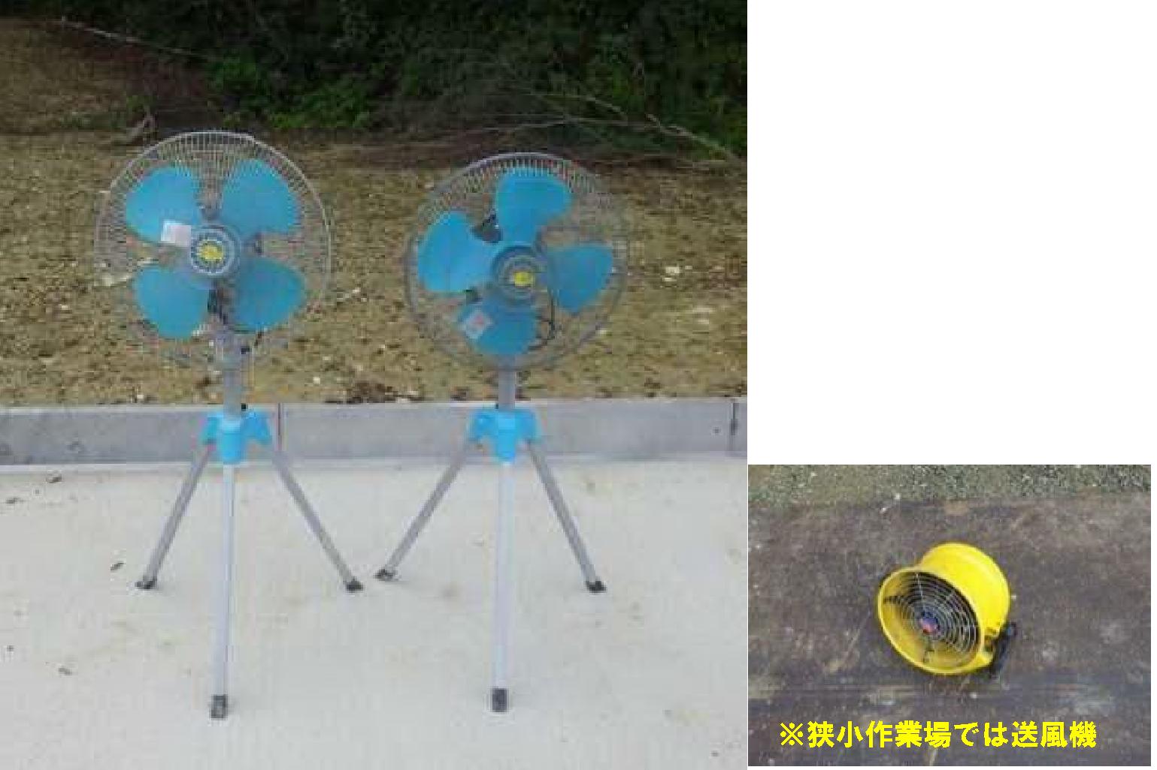
現場で実施した熱中症対策の写真を、３枚程度添付する。
また、添付した写真は電子
成果品のCDへ格納する。
 |  |  | 作業場に大型扇風機を設置

 |  |  | （○○作業時）

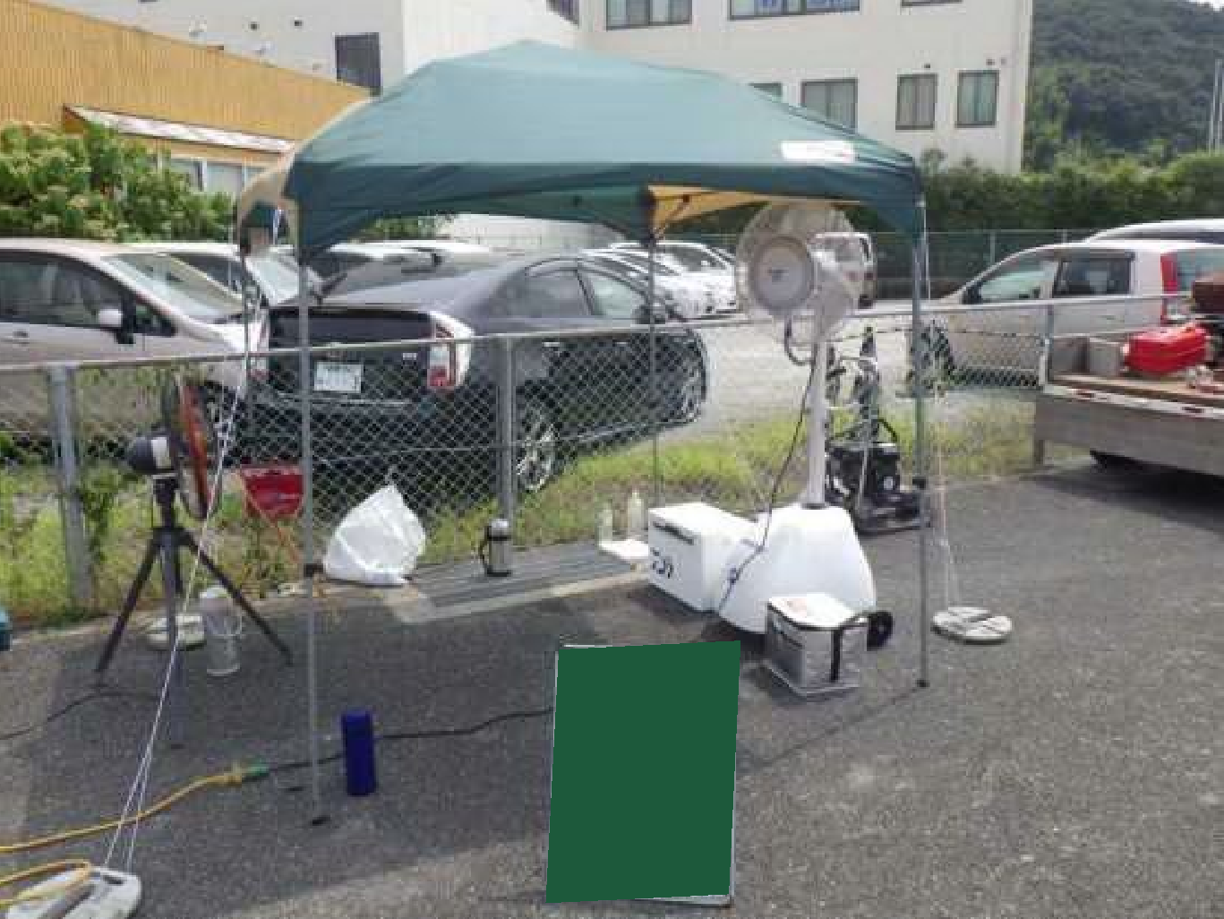
 |  |  | 休憩所に日よけテントを設置

実施した熱中症対策の
内容を記入する。

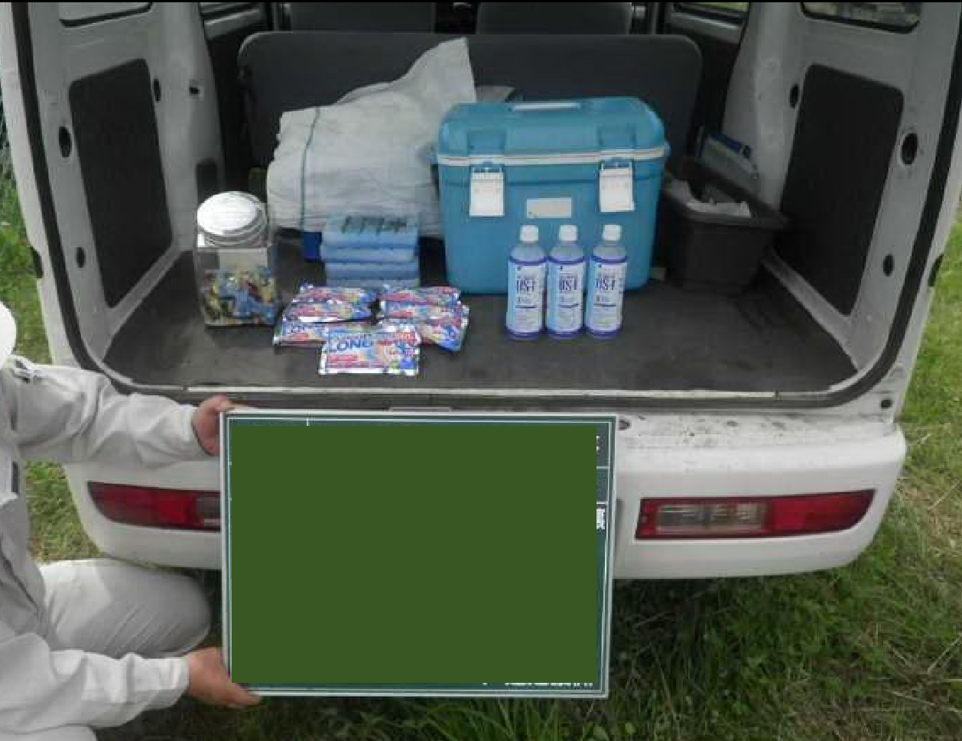
 |  |  | 休息車に 経口補水液や冷却用品を準備

「建設現場における熱中症対策事例集（国土交通省）」を参考に、対策を実施すること。
https://www.mlit.go.jp/tec/sekisan/sekou/pdf/290331jireisyuu.pdf

